干浸出物
 |  | 原液密度 | 蒸馏液密度 | 密度g/ml | 总干浸出物g/L | 总糖g/L | 还原糖g/L | 蔗糖g/L | 干浸出物g/L
13702-1 | 长城出口型龙眼干白葡萄酒 | 0.9908 | 0.9827 | 1.0081 | 20.9 | 2.8 | 2.3 | 0.5 | 18.125
13702-2 | 长城东方微泡桃红葡萄酒 | 1.018 | 0.9897 | 1.0283 | 73.3 | 54.3 | 53.5 | 0.8 | 19.04
13702-3 | 长城塞上风情贵人香干白葡萄酒 | 0.9903 | 0.9825 | 1.0078 | 20.1 | 2.5 | 2.3 | 0.2 | 17.61
13702-4 | 长城桑干酒庄雷司令干白葡萄酒 | 0.991 | 0.9829 | 1.0081 | 20.9 | 2 | 1.8 | 0.2 | 18.91
15042-1 | 誉蓝蓝莓酒 | 0.9887 | 0.9809 | 1.0078 | 20 | 5 | 4.8 | 0.2 | 15.01
15042-2 | 优诗蓝蓝莓酒 | 0.9888 | 0.9816 | 1.0072 | 18.5 | 4.8 | 4.5 | 0.3 | 13.715
16659-1 | 泰穹玖号（露酒） | 0.9545 | 0.9505 | 1.004 | 10.3 | 8.2 | 7.2 | 0.9 | 2.15
18010-1 | 蓝莓酒 | 1.0047 | 0.984 | 1.0207 | 53.5 | 5.3 | 4.3 | 1.0 | 48.25
18010-2 | 草莓酒（发酵型） | 1.0164 | 0.9833 | 1.0331 | 85.8 | 58.2 | 55.2 | 2.9 | 27.75
18010-3 | 山楂酒 | 1.0382 | 0.9875 | 1.0507 | 131.3 | 111.1 | 98.1 | 12.4 | 20.85
18465-1 | 葡萄酒 | 0.9974 | 0.9826 | 1.0148 | 38.3 | 14.6 | 14.5 | 0.1 | 23.71
24564-1 | 亦作巧克力风味葡萄酒 | 1.0199 | 0.9845 | 1.0354 | 91.7 | 77.5 | 77.5 | 0.0 | 14.2
25564-1 | 璐菲庄园醇美干红葡萄果酒（配制酒） | 1.0277 | 0.9887 | 1.039 | 101.1 | 80.7 | 80.7 | 0.0 | 20.4
28258-1 | 璐菲庄园醇美干红葡萄果酒（配制酒） | 0.992 | 0.9997 | 0.9923 | 0 | 1.2 | 0 | 1.1 | -1.14
19612-1 | 葡萄酒（ | 1.0004 | 0.9818 | 1.0186 | 48.1 | 6.5 | 5.3 | 1.1 | 41.66
36856-1 | 起泡酒 | 1.0274 | 0.9455 | 1.0819 | 213.3 | 89.1 | 30.1 | 56.1 | 127.15
36856-1 | 起泡酒 | 1.0274 | 0.9455 | 1.0819 | 213.3 | 89.1 | 30.1 | 56.1 | 127.15
21258-1 | 干白葡萄酒 | 0.9891 | 0.9813 | 1.0078 | 20.1 | 1.4 | 0.5 | 0.9 | 18.75
42485-1 | 红酒 | 0.9982 | 0.9805 | 1.0177 | 45.7 | 3.9 | 3.3 | 0.6 | 41.83
43962-15 |  | 1.01 | 0.994 | 1.016 | 41.3 | 26.3 | 24.6 | 1.6 | 15.09
43962-16 |  | 1.035 | 0.9923 | 1.0427 | 110.8 | 79.7 | 73.4 | 6.0 | 31.42
43962-17 |  | 1.032 | 0.9922 | 1.0398 | 103.2 | 84.6 | 77.8 | 6.5 | 18.94
23934-1 |  | 0.9739 | 0.9508 | 1.0231 | 59.8 | 38.3 | 15.7 | 21.5 | 22.63
23934-2 |  | 1.0406 | 0.9826 | 1.058 | 150.7 | 56.2 | 52.6 | 3.4 | 94.68
45858-1 |  | 0.9587 | 0.957 | 1.0017 | 4.4 | 3.9 | 1.8 | 2.0 | 0.61
45858-2 |  | 0.9616 | 0.9595 | 1.0021 | 5.4 | 5.1 | 2.3 | 2.7
 |  |  |  |  |  |  |  |  | 0
24308-1 |  | 1.021 | 0.9824 | 1.0386 | 100.1 | 81.7 | 77.1 | 4.4 | 18.63
24308-2 |  | 0.988 | 0.9805 | 1.0075 | 19.3 | 3.9 | 0.6 | 3.1 | 15.57
24308-3 |  | 1.04 | 0.986 | 1.054 | 137.6 | 121.7 | 109.5 | 11.6 | 16.51
24440-1 |  | 0.996 | 0.9849 | 1.0111 | 28.7 | 8.1 | 8 | 0.1 | 20.61
24440-2 |  | 0.9957 | 0.9849 | 1.0108 | 27.9 | 5.2 | 4.6 | 0.6 | 22.73
25712-1 |  | 0.9932 | 0.9785 | 1.0147 | 38 | 1.8 | 1 | 0.8 | 36.24
47249-1 |  | 0.9932 | 0.9785 | 1.0147 | 38 | 1.8 | 1 | 0.8 | 36.24
25908-1 |  | 1.0045 | 0.9889 | 1.0156 | 40.4 | 1.8 | 1.3 | 0.5 | 38.625
25652-1 |  | 0.9712 | 0.9486 | 1.0226 | 58.5 | 36 | 13 | 21.9 | 23.65
26252-1 |  | 1.0009 | 0.979 | 1.0219 | 56.6 | 33.3 | 33.2 | 0.1 | 23.31
26252-2 |  | 0.9914 | 0.9814 | 1.01 | 25.8 | 2.3 | 1.8 | 0.5 | 23.53
48648-1 |  | 1.0728 | 0.9838 | 1.089 | 234.1 | 195.5 | 37.5 | 150.1 | 46.50
51604-3 |  | 1.012 | 0.9937 | 1.0183 | 47.3 | 44 | 43.3 | 0.7 | 3.34
28026-2 |  | 0.9967 | 0.9807 | 1.016 | 41.3 | 23 | 22.8 | 0.2 | 18.31
28026-2 |  | 1.0225 | 0.9974 | 1.0251 | 65 | 63.3 | 60.2 | 2.9 | 1.86
1083-1 |  | 0.9914 | 0.9818 | 1.0096 | 24.8 | 3 | 2.5 | 0.5 | 21.83
1223-1 |  | 1.0673 | 0.9859 | 1.0814 | 211.8 | 167.7 | 167.1 | 0.6 | 44.13
47680-1 |  | 0.993 | 0.9803 | 1.0127 | 32.8 | 3.9 | 2.3 | 1.5 | 29.0

32502 |  | 0.992 | 0.9805 | 1.0115 | 29.7 | 6.2 | 5.2 | 1.0 | 23.55
49496-9 |  | 0.9678 | 0.9412 | 1.0266 | 42.9 | 52.4 | 40.6 | 11.2 | -8.91
51659 |  | 1.0228 | 0.9912 | 1.0316 | 81.9 | 62.8 | 51.9 | 10.4 | 19.65
49496-9 |  | 0.9632 | 0.9412 | 1.022 | 52.2 | 52.40 | 40.60 | 11.2 | 0.39
51280-1 |  | 1.0123 | 0.9906 | 1.0217 | 56.1 | 27 | 26.4 | 0.6 | 29.13
54182-1 |  | 0.9469 | 0.947 | 0.9999 | 56.1 | 0.4 | 0.2 | 0.2 | 55.71
35681-1 |  | 0.9915 | 0.98 | 1.0115 | 29.7 | 4.5 | 3.9 | 0.6 | 25.23
55740-1 |  | 0.9942 | 0.9795 | 1.0147 | 38 | 6.3 | 5.2 | 1.0 | 31.76
37293-1 |  | 0.9911 | 0.9881 | 1.003 | 7.7 | 3 | 2 | 1.0 | 4.75
03945-1 |  | 1.0473 | 0.9898 | 1.0575 | 149.4 | 134.2 | 133.5 | 0.7 | 15.235
3900-1 |  | 1.0485 | 0.9897 | 1.0588 | 152.8 | 130 | 125.6 | 4.2 | 23.02
2950-4 |  | 0.9905 | 0.9819 | 1.0086 | 22.2 | 3.2 | 3 | 0.2 | 19.01
2950-1 |  | 0.99 | 0.9816 | 1.0084 | 21.6 | 4.4 | 3.5 | 0.9 | 17.245
2950-2 |  | 0.99 | 0.9812 | 1.0088 | 22.7 | 3.2 | 3 | 0.2 | 19.51
03472-1 |  | 0.999 | 0.9933 | 1.0057 | 14.7 | 3.4 | 2.5 | 0.9 | 11.345
07931-1 |  | 0.993 | 0.9835 | 1.0095 | 24.5 | 2.9 | 2.8 | 0.1 | 21.605
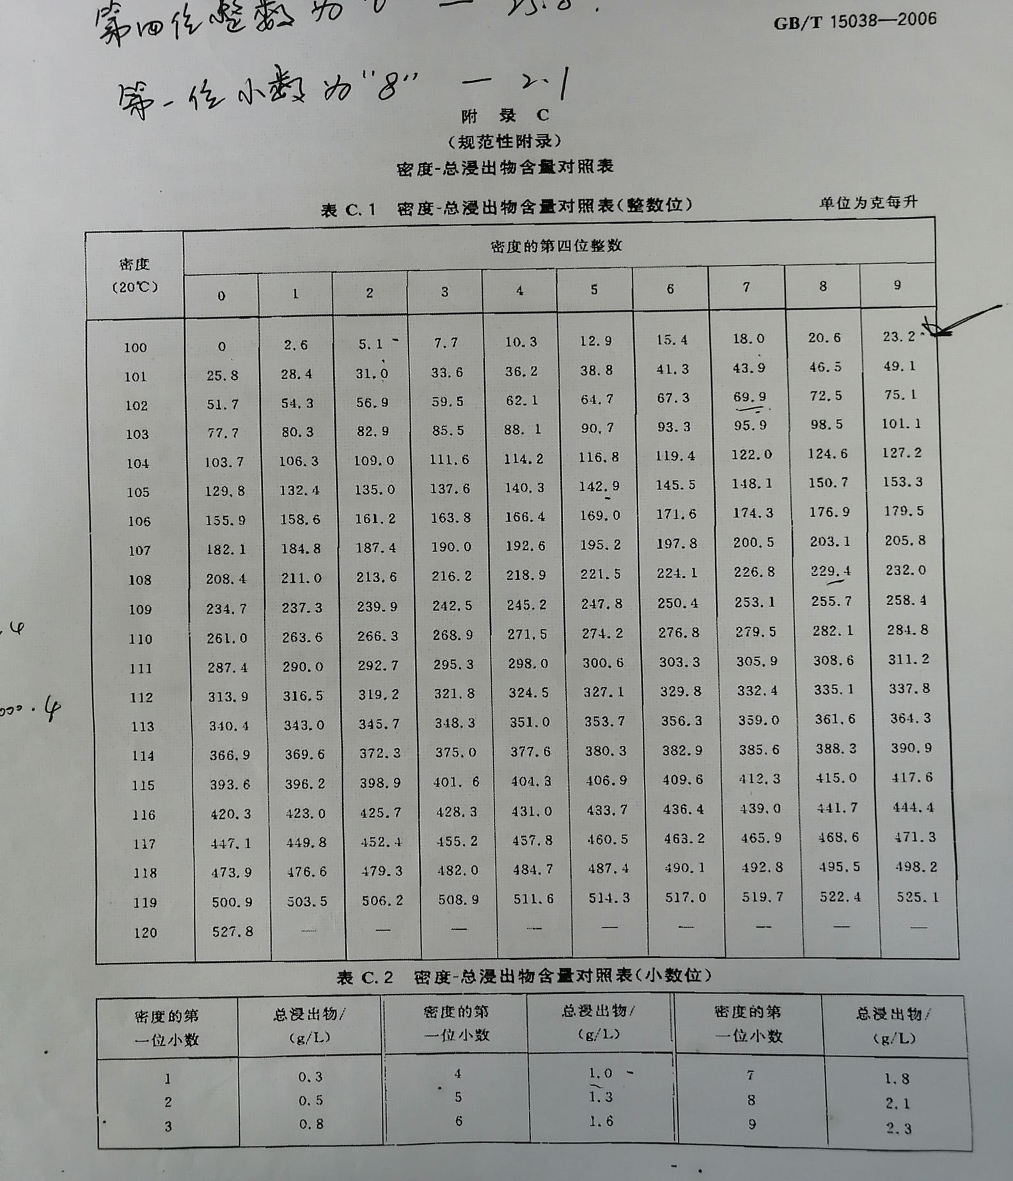
09849-1 |  | 0.9997 | 0.9802 | 1.0195 | 50.4 | 34.3 | 29 | 5.0 | 16.365
09849-2 |  | 0.9989 | 0.9799 | 1.019 | 49.1 | 34.4 | 29 | 5.1 | 14.97
17154-1 |  | 1.0989 | 0.9764 | 1.1225 | 320.5 | 306.8 | 290.3 | 15.7 | 14.525
27966-1 |  | 1.044 | 0.9921 | 1.0519 | 134.7 | 118.7 | 88.9 | 28.3 | 17.49
38221-1 |  | 1.0306 | 0.9917 | 1.0389 | 101.4 | 85.4 | 85.1 | 0.3 | 16.015
38221-2 |  | 1.0388 | 0.9919 | 1.0469 | 121.7 | 111.4 | 111.4 | 0.0 | 10.3
38221-3 |  | 1.0416 | 0.9918 | 1.0498 | 129.3 | 105.4 | 104.2 | 1.1 | 23.96
38158-1 |  | 0.9367 | 0.929 | 1.0077 | 19.8 | 29 | 24.1 | 4.7 | -8.955
38158-1 | 复测 | 0.9368 | 0.9299 | 1.0069 | 17.7 | 29 | 24.1 | 4.7 | -11.055
38906-1 |  | 0.9458 | 0.9453 | 1.0005 | 1.3 | 3.2 | 2.7 | 0.5 | -1.875

